Oprawy
 | Jeśli interesuje Cię zakup produktów Smart Home to pamiętaj, że bramka sieciowa Zigbee Smart Home to centralny element sterujący produktami z ZIGBEE\TUYA. |  |  |  |  | Konfigurator (max-light.com)
BLACK | WHITE | REFLEKTORY |  |  |  |  |  |  | ON/OFF | ZIGBEE/TUYA | DALI | Cena netto zł ON/OFF | Cena netto zł ZIGBEE | Cena netto zł DALI DOTYCZY CZARNYCH OPRAW
M0001N M0001D M0001Z | M0023N M0023Z | 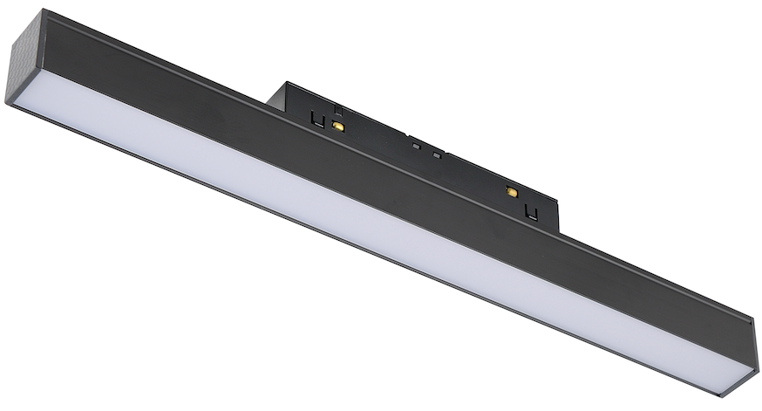 | 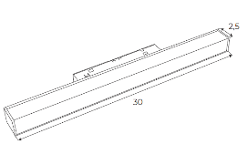 | Lampa magnetyzna liniowa 30 cm 9,4W | Linear magnetic lamp 30 cm 9,4W | 9,4W | 300*25*H45 Beam Angle：113° | Description：21wide magnetic linear BODY COL：oxidation black Material：ALEVEL Aluminum Light Source：bridgelux 113° | CCT= 3000K 356 lm | CCT:27000K/3000K/3500K/4000K/5000K 356 lm | CCT= 3000K 356 lm | 122.76 zł | 269.92 zł | 336.59 zł
M0002N M0002D M0002Z | M0024N M0024Z |  |  | Lampa magnetyczna liniowa 60cm 17W | Linear magnetic lamp 60cm 17W | 17W | 600*25*H45 Beam Angle：113° | Description：21wide magnetic linear BODY COL：oxidation black Material：ALEVEL Aluminum Light Source：bridgelux 113° | CCT= 3000K 637lm lm | CCT:27000K/3000K/3500K/4000K/5000K 637lm1 lm | CCT= 3000K 637lm lm | 148.78 zł | 295.12 zł | 362.60 zł
M0003N M0003D M0003Z | M0025N M0025Z |  | 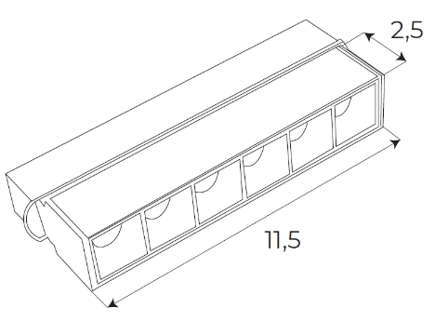 | Reflektor magnetyczny liniowy 11.5cm 5,5W | Linear magnetic reflector 11.5cm 5,5W | 5,5W | 118*25*H45 Beam Angle：39° | Description：21wide magnetic 6 pcs grilling BODY COL：oxidation black Material：A LEVEL Aluminum Light Source：OSRAM3030 | CCT= 3000K 403lm | CCT:27000K/3000K/3500K/4000K/5000K 403lm | CCT= 3000K 403lm | 100.00 zł | 246.34 zł | 313.82 zł
M0004N M0004D M0004Z | M0026N M0026Z | 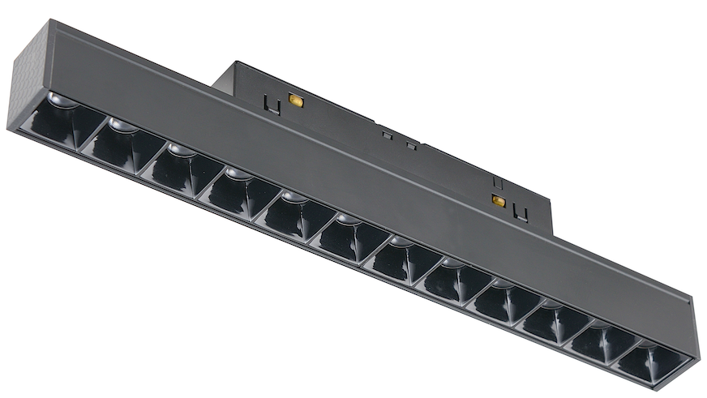 | 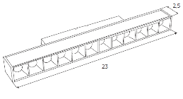 | Reflektor magnetyczny liniowy 23cm 10W | Linear magnetic reflector 23cm 10W | 10W | 232*25*H45 Beam Angle：38° | Description：21wide magnetic 12 pcs grilling BODY COL：oxidation black Material：A LEVEL Aluminum Light Source：bridgelux | CCT= 3000K 775lm | CCT:27000K/3000K/3500K/4000K/5000K 775lmlm | CCT= 3000K 775lmlm | 142.28 zł | 295.12 zł | 362.60 zł
M0005N M0005D M0005Z | M0027N M0027Z | 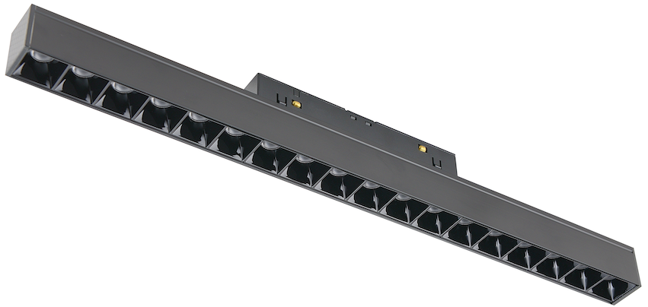 | 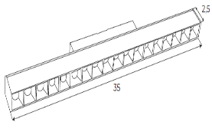 | Reflektor magnetyczny liniowy 35cm 18W | Linear magnetic reflector 35cm 18W | 18W | 346*25*H45 Beam Angle：39° | Description：21wide magnetic 18 pcs grilling BODY COL：oxidation black Material：A LEVEL Aluminum Light Source：bridgelux | CCT= 3000K 1304lm | CCT:27000K/3000K/3500K/4000K/5000K 1304llm | CCT= 3000K 1304llm | 178.86 zł | 325.20 zł | 392.52 zł
M0006N M0006D M0006Z | M0028N M0028Z |  | 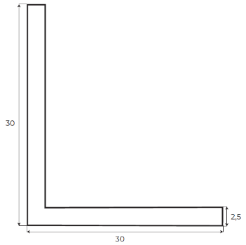 | Lampa magnetyczna narożna 30x30 17W | Magnetic corner lamp 30x30 17W | 17W | 300*300 Beam Angle：114° | Description：21wide magnetic linear BODY COL：oxidation black Material：ALEVEL Aluminum Light Source：bridgelux | CCT= 3000K 666lm | CCT:27000K/3000K/3500K/4000K/5000K 666lm | CCT= 3000K 666lm | 341.46 zł | 487.80 zł | 555.28 zł
M0007N M0007D M0007Z | M0029N M0029Z | 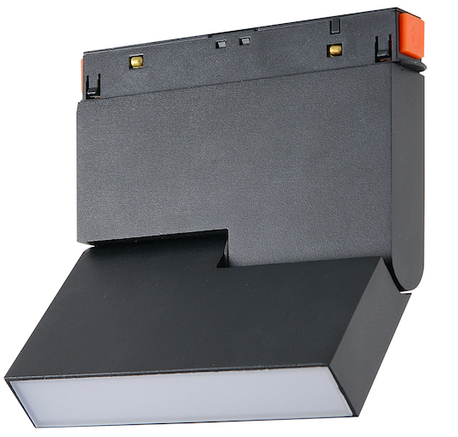 | 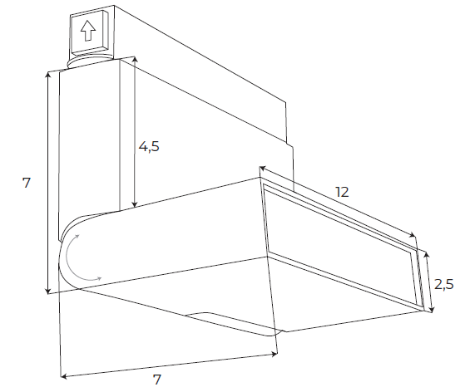 | Lampa magnetyczna łamana 12cm 5,3W | Magnetic adjustable lamp 12 cm 5,3W | 5,3W | Beam Angle：95° | Description：21wide magnetic adjustable linear BODY COL：Sand black Material：A LEVEL Aluminum Light Source：bridgelux | CCT= 3000K 205lm | CCT:27000K/3000K/3500K/4000K/5000K 205lm | CCT= 3000K 205lm | 177.24 zł | 324.39 zł | 391.87 zł
M0008N M0008D M0008Z | M0030N M0030Z | 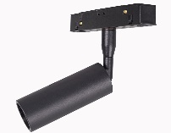 | 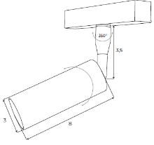 | Reflektor magnetyczny 4,7W | Magnetic reflector 4,7W | 4,7W | φ30*H80 Beam Angle：28° | Description：21wide magnetic adjustable spot BODY COL：Sand black Material：A LEVEL Aluminum Light Source：OSRAM | CCT= 3000K 403lm | CCT:27000K/3000K/3500K/4000K/5000K 403llm | CCT= 3000K 403llm | 138.21 zł | 286.18 zł | 352.85 zł
M0009N M0009D M0009Z | M0031N M0031Z | 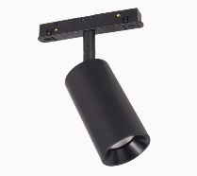 | 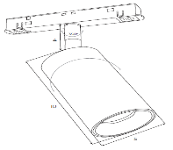 | Reflektor magnetyczny 9,4W | Magnetic reflector 9,4W | 9,4W | φ53*H100 Beam Angle：19° | Description：21wide magnetic adjustable spot BODY COL：Sand black Material：A LEVEL Aluminum Light Source：OSRAM | CCT= 3000K 795lm | CCT:27000K/3000K/3500K/4000K/5000K 795llm | CCT= 3000K 795llm | 167.48 zł | 314.63 zł | 382.11 zł
M0010N M0010D M0010Z | M0032N M0032Z | 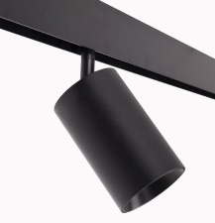 | 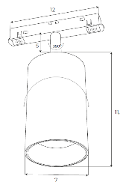 | Reflektor magnetyczny 18W | Magnetic reflector 18W | 18W | φ70*H115 Beam Angle：21° Dsotępna optyka 36° | Description：21wide magnetic adjustable spot BODY COL：Sand black Material：A LEVEL Aluminum Light Source：OSRAM | CCT= 3000K 1411lm | CCT:27000K/3000K/3500K/4000K/5000K 1411lm | CCT= 3000K 1411lm | 183.74 zł | 324.39 zł | 398.37 zł
M0011N M0011D M0011Z | M0033N M0033Z | 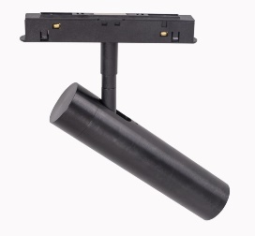 | 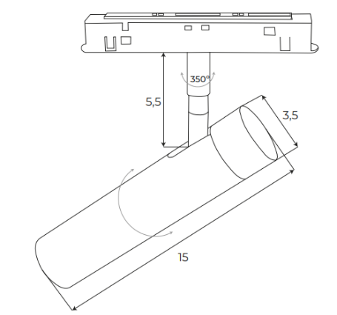 | Reflektor magnetyczny 7,9W | Magnetic reflector 7,9W | 7,9W | Beam Angle：22° | Description：21wide magnetic adjustable spot BODY COL：Sand black Material：A LEVEL Aluminum Light Source：OSRAM | CCT= 3000K 546lm | CCT:27000K/3000K/3500K/4000K/5000K 546llm | CCT= 3000K 546lm | 177.24 zł | 324.39 zł | 391.06 zł
M0012N M0012D M0012Z | M0034N M0034Z | 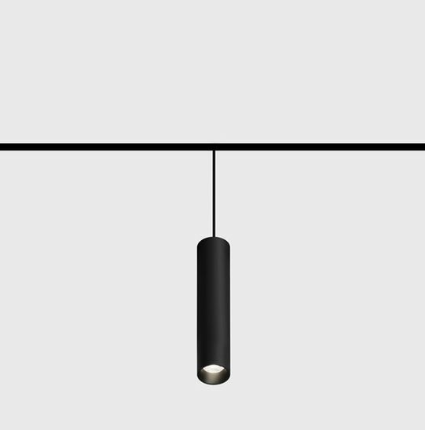 |  | Lampa magnetyczna wisząca 3,8W | Magnetic pendant lamp 3,8W | 3,8W | Beam Angle：28° | Description：21wide magnetic hanging BODY COL：Sand black Material：A LEVEL Aluminum Light Source：OSRAM | CCT= 3000K 317lm | CCT:27000K/3000K/3500K/4000K/5000K 317lm | CCT= 3000K 317lm | 186.99 zł | 334.15 zł | 401.19 zł
M0013N M0013D M0013Z | M0041N M0041Z | 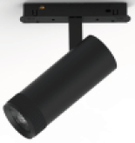 | 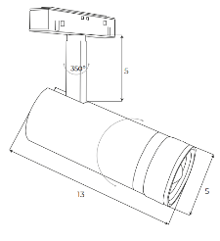 | Reflektor magnetyczny 13W | Magnetic reflector 13W | 13W | Beam angle: 21-58 | Description：21wide magnetic hanging BODY COL：Sand black Material：A LEVEL Aluminum Light Source：OSRAM | CCT:3000K 783lm | CCT:27000K/3000K/3500K/4000K/5000K 783lm | CCT:3000K 783lm | 279.67 zł | 414.63 zł | 424.39 zł
M0014N M0014D M0014Z | M0042N M0042Z | 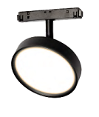 | 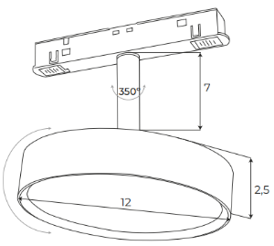 | Lampa magnetyczna 12W | Magnetic lamp 12W | 12W | Beam Angle：112° | Description：21wide magnetic hanging BODY COL：Sand black Material：A LEVEL Aluminum Light Source：OSRAM | CCT:3000K 855lm | CCT:27000K/3000K/3500K/4000K/5000K 855lm | CCT:3000K 855lm | 295.12 zł | 430.89 zł | 439.84 zł
M0015N M0015D M0015Z | M0043N M0043Z | 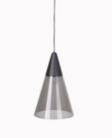 | 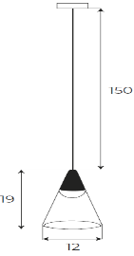 | Lampa magnetyczna wisząca 6W | Magnetic pendant lamp 6W | 6W | Beam Angle：33° | Description：21wide magnetic hanging BODY COL：Sand black Material：A LEVEL Aluminum/GLASS Light Source：OSRAM | CCT:3000K 363lm | CCT:27000K/3000K/3500K/4000K/5000K 363lm | CCT:3000K 363lm | 326.83 zł | 462.60 zł | 469.92 zł
M0016N M0016D M0016Z | M0044N M0044Z | 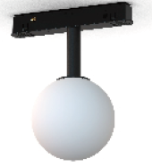 | 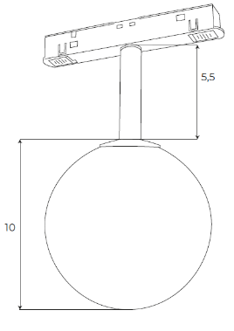 | Lampa magnetyczna 5,4W | Magnetic lamp 5,4W | 5,4W | Beam Angle：260° | Description：21wide magnetic hanging BODY COL：Sand black Material：A LEVEL Aluminum/PC Light Source：OSRAM | CCT:3000K 334lm | CCT:27000K/3000K/3500K/4000K/5000K 334lm | CCT:3000K 334lm | 169.11 zł | 304.07 zł | 313.82 zł
M0017N M0017D M0017Z | M0045N M0045Z | 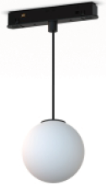 |  | Lampa magnetyczna wisząca 5,4W | Magnetic pendant lamp 5,4W | 5,4W | Beam Angle：260° | Description：21wide magnetic hanging BODY COL：Sand black Material：A LEVEL Aluminum/PC Light Source：OSRAM | CCT:3000K 334lm | CCT:27000K/3000K/3500K/4000K/5000K 334lm | CCT:3000K 334lm | 246.34 zł | 382.11 zł | 391.06 zł
M0018N M0018D M0018Z | M0046N M0046Z | 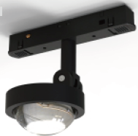 | 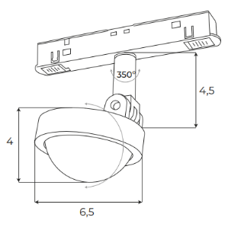 | Lampa magnetyczna 8W | Magnetic lamp 8W | 8W | Beam angle: 40° | Description：21wide magnetic hanging BODY COL：Sand black Material：A LEVEL Aluminum Light Source：OSRAM | CCT:3000K 766.559 lm | CCT:27000K/3000K/3500K/4000K/5000K 766.559 lm | CCT:3000K 766.559 lm | 216.26 zł | 352.03 zł | 360.98 zł
M0019N M0019D M0019Z | M0047N M0047Z | 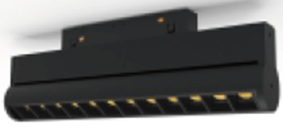 | 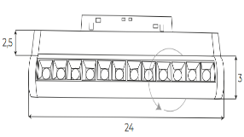 | Reflektor magnetyczny liniowy 24cm 11W | Linear magnetic reflector 24cm 11W | 11W | Beam angle: 36° | Description：21wide magnetic hanging BODY COL：Sand black Material：A LEVEL Aluminum Light Source：OSRAM | CCT:3000K 812lm | CCT:27000K/3000K/3500K/4000K/5000K 812lm | CCT:3000K 812lm | 268.29 zł | 403.25 zł | 413.01 zł
M0020N M0020D M0020Z | M0048N M0048Z |  |  | Reflektor magnetyczny podwójny 2x5W | Double magnetic reflector 2x5W | 2x5W | Beam angle: 28 ° | Description：21wide magnetic hanging BODY COL：Sand black Material：A LEVEL Aluminum Light Source：OSRAM | CCT:3000K 806lm | CCT:27000K/3000K/3500K/4000K/5000K 806lm | CCT:3000K 806lm | 403.25 zł | 539.84 zł | 547.97 zł
M0021N M0021Z | M0035N M0035Z |  | φ22*L1000mm | Lampa sylikonowa magnetyczna 15W 1 metr | Silicone magnetic lamp 15W 1 meters | 15W | φ22*L1000mm | Description: 21 series magnetic hose flooding light Finish: Spray painted black Material/Process: Aluminum profile Light source: Monochrome: Osram | CCT:3000K CRI：Ra≥90 1028lm | CCT:27000K/3000K/3500K/4000K/5000K CRI：Ra≥90 1028lm |  | 281.30 zł | 428.46 zł
M0022N M0022Z | M0036N M0036Z |  | φ22*L2000mm | Lampa sylikonowa magnetyczna 20W 2 metry | Silicone magnetic lamp 20W 2 meters | 20W | φ22*L2000mm | Description: 21 series magnetic hose flooding light Finish: Spray painted black Material/Process: Aluminum profile Light source: Monochrome: Osram | CCT:3000K CRI：Ra≥90 1404lm | CCT:27000K/3000K/3500K/4000K/5000K CRI：Ra≥90 1404lm |  | 435.77 zł | 584.55 zł
M0037N M0037Z | M0038N M0038Z | 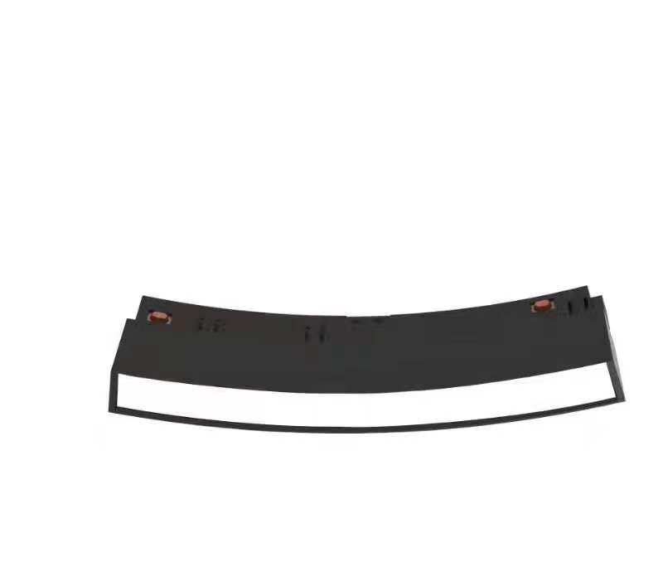 |  | LAMPA MAGNETYCZNA LINIOWA ŁUK | Magnetic lamp | 6W | Beam Angle：112° | Description: Circular series magnetic flooding module (φ600) Surface treatment: Material/Process: Aluminum profile Reflector color: acrylic Light source: Monochrome: Osram | CCT:3000K 191LM | CCT:3000K/4000K/5000K 191LM |  | 203.25 zł | 300.81 zł
M0039N M0039Z | M0040N M0040Z | 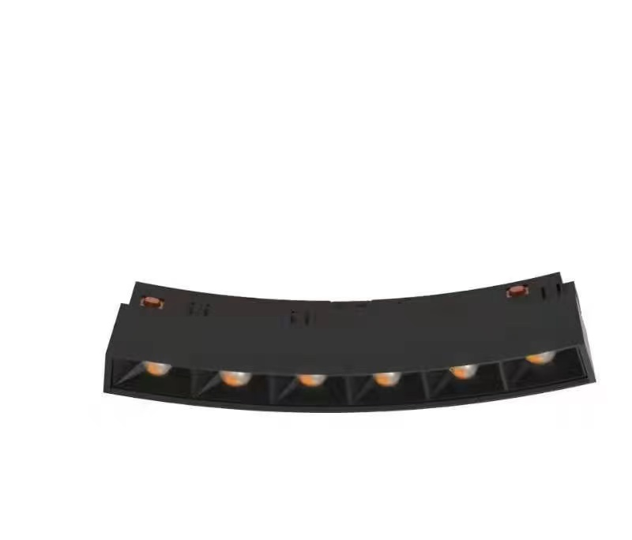 |  | LAMPA MAGNETYCZNA LINIOWA ŁUK | Magnetic lamp | 7,2W | Beam Angle：31° | Description: Circular series magnetic flooding module (φ600) Surface treatment: black Material/Process: Aluminum profile Reflector color: acrylic Light source: Monochrome: Osram | CCT:3000K 535LM | CCT:3000K/4000K/5000K 535LM |  | 203.25 zł | 300.81 zł
M0049N M0049D M0049Z |  |  |  | LAMPA MAGNETYCZNA ZŁOTA |  | 8W | Beam Angle：112° | Description：21wide magnetic adjustable spot BODY COL： Material：A LEVEL Aluminum Light Source：OSRAM | CCT= 3000K 578.368 lm | CCT:27000K/3000K/3500K/4000K/5000K | CCT:3000K | 202.44 zł | 348.78 zł | 403.25 zł
LAMPY LOW
M0050N M0050Z | M0056N M0056Z | 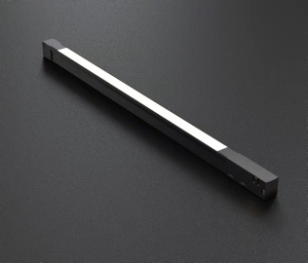 | L400*W18*H16mm |  |  | 9,7W | Beam Angle：110° | Description: 16 series magnetic flooding module Surface treatment: lamp body Material/Process: Aluminum profile Reflector color: acrylic Light source: Monochrome: Osram; Two colors: Osram | CCT:3000K CRI：Ra≥90 353 LM | CCT:27000K/3000K/3500K/4000K/5000K 353 LM |  | 87.80 zł | 256.91 zł
M0051N M0051Z | M0057N M0057Z |  | L720*W18*H16mm |  |  | 17,4W | Beam Angle：110° | Description: 16 series magnetic flooding module Surface treatment: lamp body Material/Process: Aluminum profile Reflector color: acrylic Light source: Monochrome: Osram; Two colors: Osram | CCT:3000K CRI：Ra≥90 634 LM | CCT:27000K/3000K/3500K/4000K/5000K 634 LM |  | 128.46 zł | 291.06 zł
M0052N M0052Z | M0058N M0058Z |  | L1040*W18*H16mm |  |  | 23.2 W | Beam Angle：110° | Description: 16 series magnetic flooding module Surface treatment: lamp body Material/Process: Aluminum profile Reflector color: acrylic Light source: Monochrome: Osram; Two colors: Osram | CCT:3000K CRI：Ra≥90 845 LM | CCT:27000K/3000K/3500K/4000K/5000K 845 LM |  | 152.03 zł | 321.14 zł
M0053N M0053Z | M0059N M0059Z | 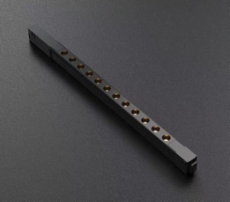 | L350*W16*H16mm |  |  | 11.6 W | Beam Angle：27° | Description: 16 series magnetic grill 12pcs module Surface treatment: lamp body Material/Process: Aluminum profile Reflector color: acrylic Light source: Monochrome: Osram; Two colors: TOYONIA | CCT:3000K CRI：Ra≥90 867 LM | CCT:27000K/3000K/3500K/4000K/5000K 867 LM |  | 95.12 zł | 263.41 zł
M0054N M0054Z | M0060N M0060Z |  | L480*W16*H16mm |  |  | 17.2 W | Beam Angle：27° | Description: 16 series magnetic grill 18pcs module Surface treatment: lamp body Material/Process: Aluminum profile Reflector color: acrylic Light source: Monochrome: Osram; Two colors: TOYONIA | CCT:3000K CRI：Ra≥90 1285 LM | CCT:27000K/3000K/3500K/4000K/5000K 1285 LM |  | 131.71 zł | 300.81 zł
M0055N M0055Z | M0061N M0061Z |  | L610*W16*H16mm |  |  | 23.2 W | Beam Angle：27° | Description: 16 series magnetic grill 24pcs module Surface treatment: lamp body Material/Process: Aluminum profile Reflector color: acrylic Light source: Monochrome: Osram; Two colors: TOYONIA | CCT:3000K CRI：Ra≥90 734 LM | CCT:27000K/3000K/3500K/4000K/5000K 734 LM |  | 162.60 zł | 331.71 zł

Zasilacze
KOD |  |  | OPIS |  | CENA NETTO ZŁ
BLACK | WHITE
MA0004 | MA0021 | 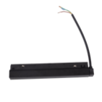 | Zasilacz wewnętrzny 100W | Built-in track transformer 100W | 191.06 zł
MA0005 | MA0022 |  | Zasilacz wewnętrzny 200W | Built-in track transformer 200W | 235.77 zł
MA0006 |  | 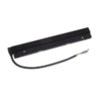 | Zasilacz wewnętrzny DALI 100W | Built-in track transformer DALI 100W | 191.06 zł
MA0007 |  | 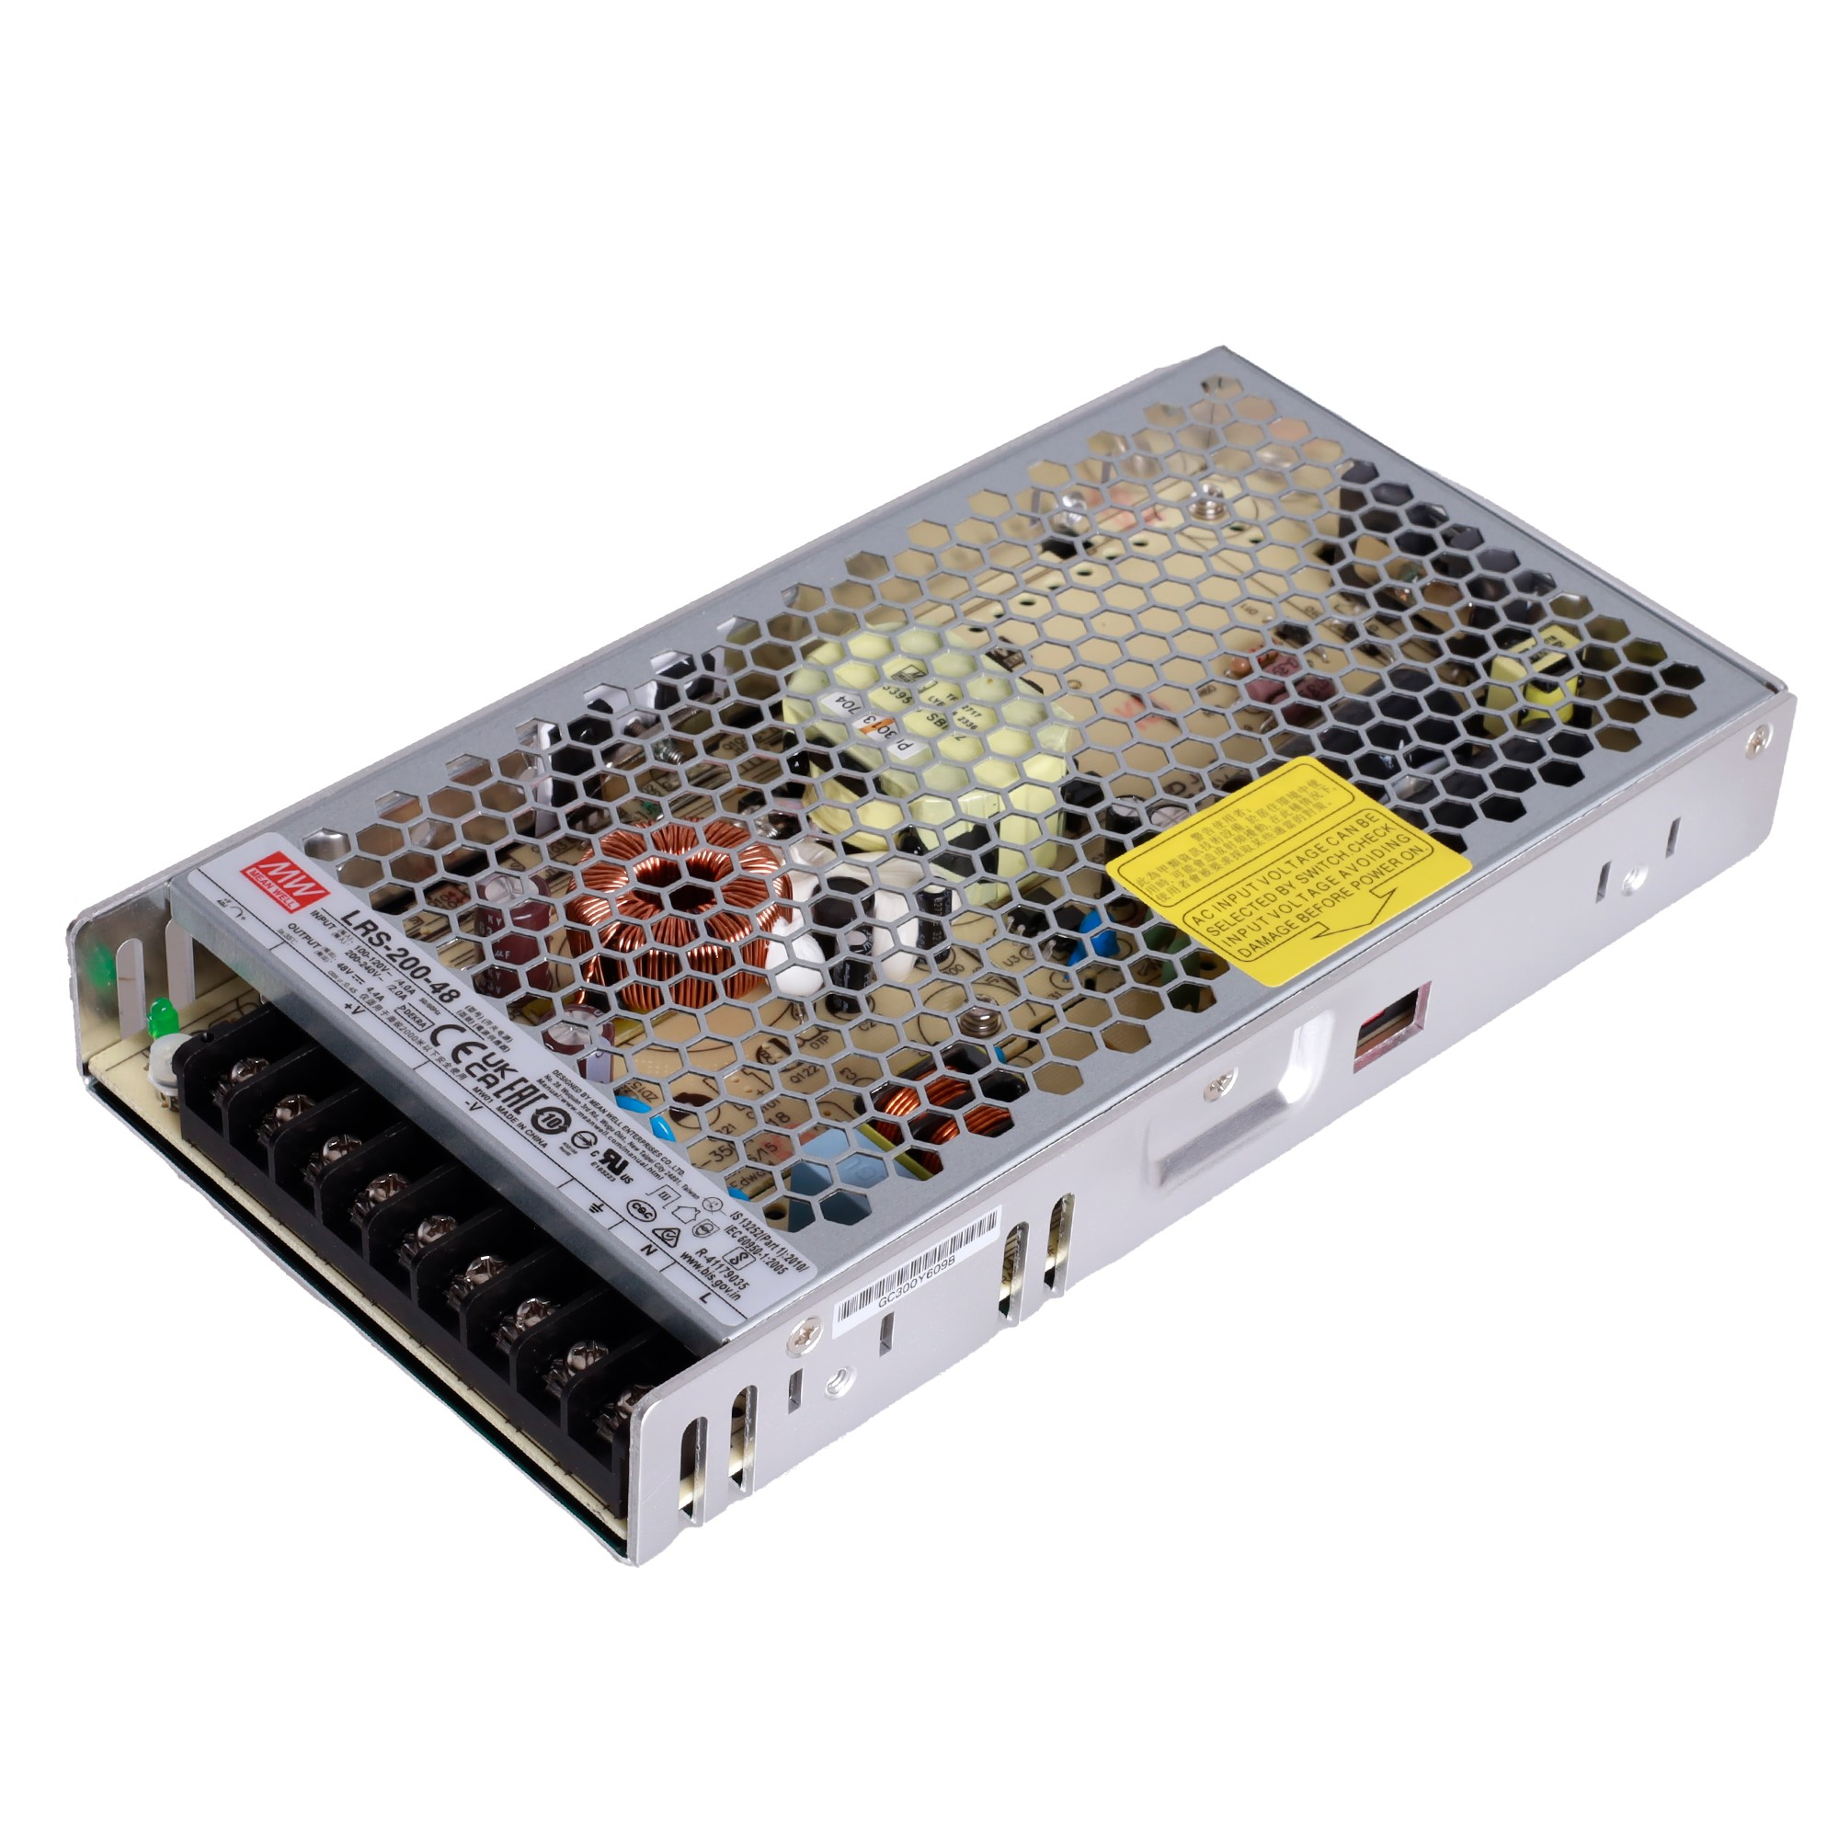 | 0 | External track transformer 200W | 357.72 zł
MA0031 | MA0032 |  | Zasilacz Wewnętrzny 300W | Built-in track transformer 300W | 284.55 zł
NA0008 |  | 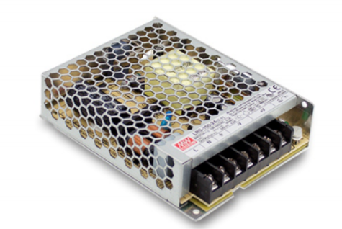 | Zasilacz zewnętrzny 48V 100W | External track transformer 100W | 234.15 zł
MA0033 | MA0034 |  | Zasilacz wewnętrzny płaski 150W do szyn płytkich | Flat internal 150W power supply for shallow tracks | 219.51 zł
MA0036 |  |  | Zasilacz zewnętrzny 350W do szyn magnetycznych |  | 406.50 zł

Szyny
KOD |  |  | OPIS | DESCRIPTION | CENA NETTO ZŁ | MA
BLACK | WHITE
MT0001 | MT0018 | 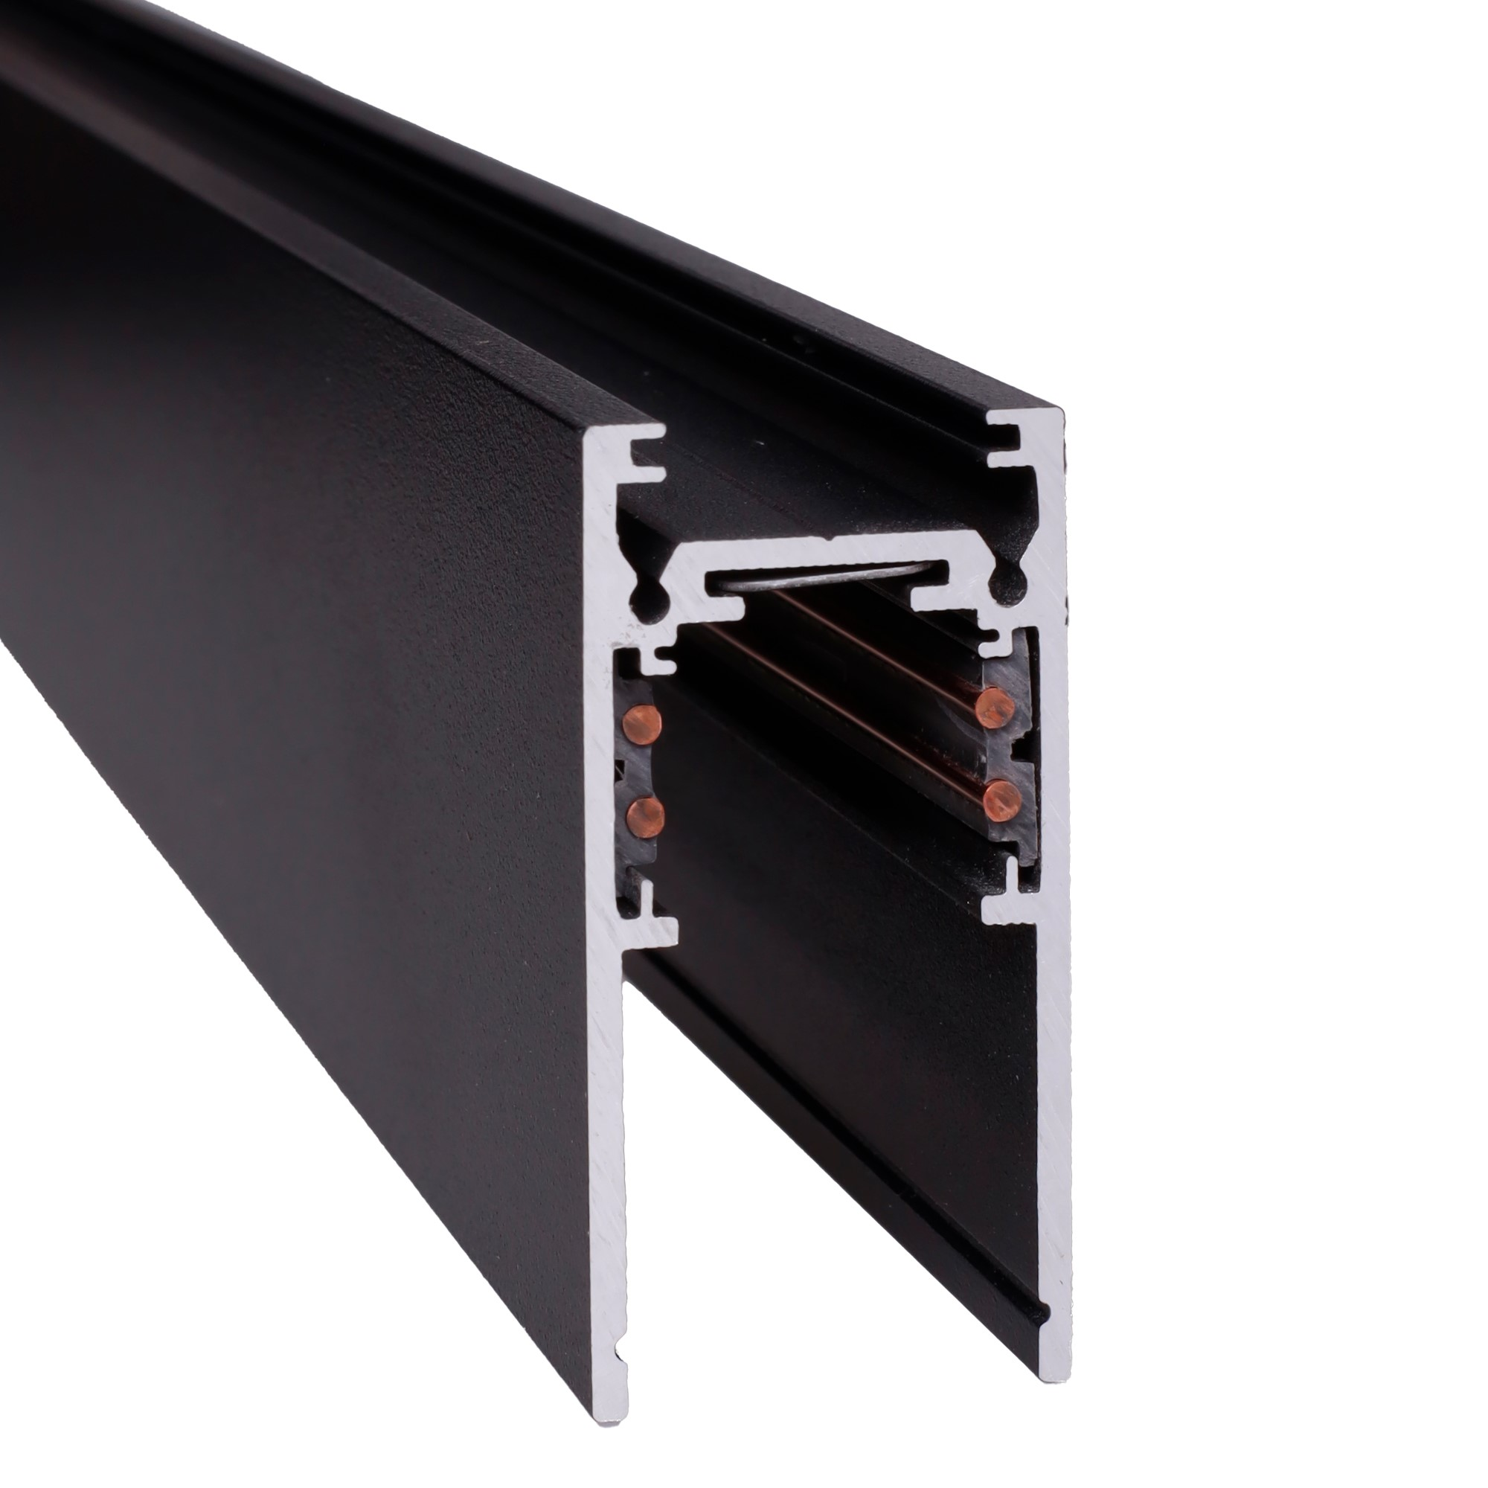 | Szyna natynkowa głęboka - 1 metr | magnet track surface mounting and lifting 1M | 173.98 zł
MT0002 | MT0019 |  | Szyna natynkowa głęboka - 2 metry | magnet track surface mounting and lifting 2M | 347.15 zł
MT0003 | MT0020 |  | Kątownik 90. głęboki. Montaż na sufit lub ścianę. Do szyn MT0001, MT0002 | Corner 90° for MT0001, MT0002 | 86.99 zł
MT0004 | MT0021 |  | Kątownik głęboki do użycia przy uskoku na suficie. Do szyn MT0001, MT0002 | Ceiling/Upceiling corner for MT0001, MT0002 | 86.99 zł
MT0005 | MT0022 | 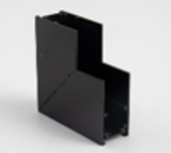 | Kątownik głęboki ściana/sufit. Do szyn MT0001, MT0002 | Wall/Ceiling corner for MT0001, MT0002 | 86.99 zł
MT0006 | MT0023 |  | Szyna wpuszczana 1 metr | 0023/MT0024 | 218.70 zł
MT0007 | MT0024 |  | Szyna wpuszczana 2 metry | magnet track recessed mounting 2M | 437.40 zł
MT0008 | MT0025 | 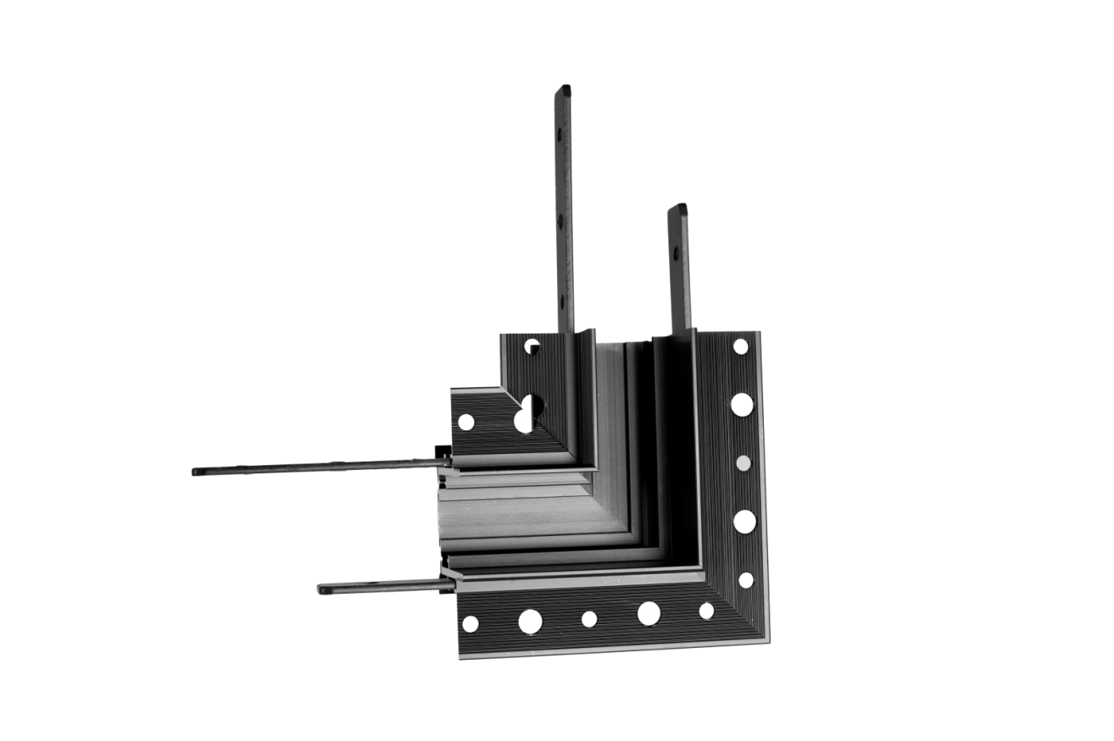 | Kątownik 90. Montaż na sufit lub ścianę. Do szyn MT0006, MT0007 | Corner 90° for MT0006, MT0007 | 90.24 zł
MT0009 | MT0026 | 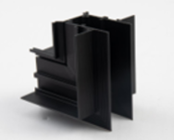 | Kątownik do użycia przy uskoku na suficie. Do szyn MT0006, MT0007 | Ceiling/Upceiling corner for MT0006, MT0007 | 90.24 zł
MT0010 | MT0027 | 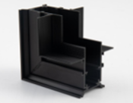 | Kątownik ściana/sufit. Do szyn MT0006, MT0007 | Wall/Ceiling corner for MT0006, MT0007 | 90.24 zł
MT0011 | MT0028 | 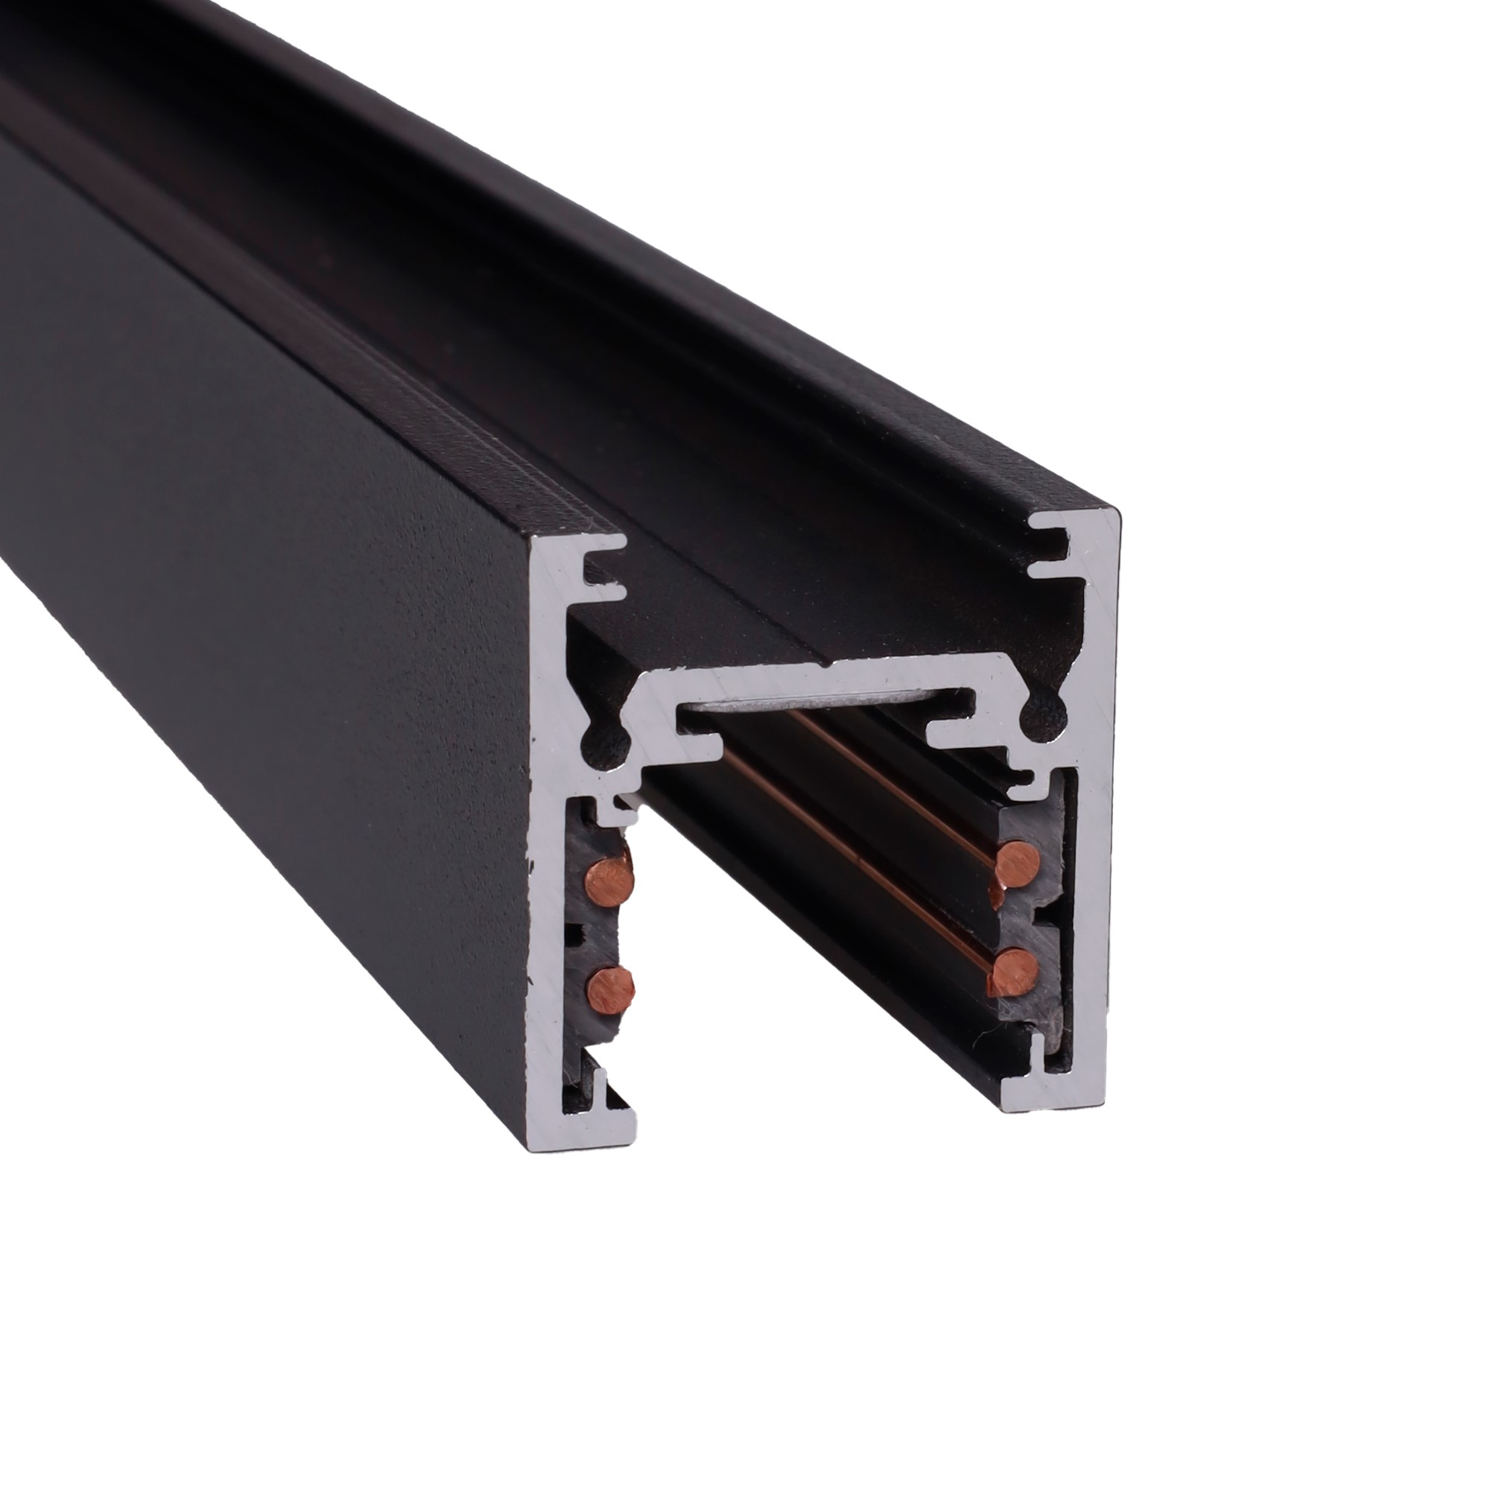 | Szyna natynkowa płytka -1 metr | magnet track surface mounting 1M | 87.80 zł
MT0012 | MT0029 |  | Szyna natynkowa płytka -2 metry | magnet track surface mounting 2M | 175.61 zł
MT0013 | MT0030 | 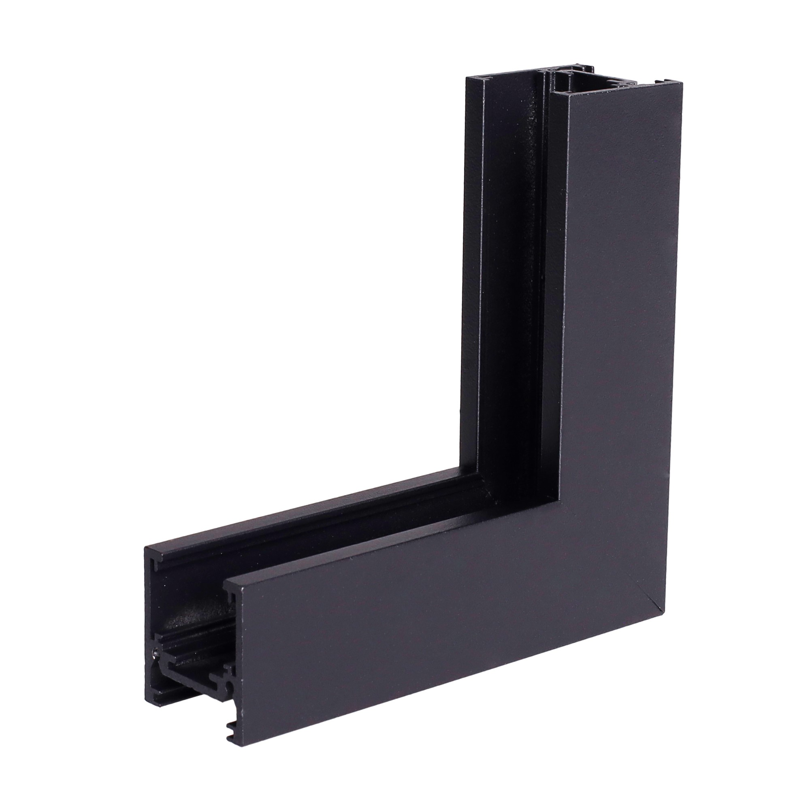 | Kątownik płytki ściana/sufit. Do szyn MT0011, MT0012 | Wall/Ceiling corner for MT0011, MT0012 | 56.10 zł
MT0014 | MT0031 | 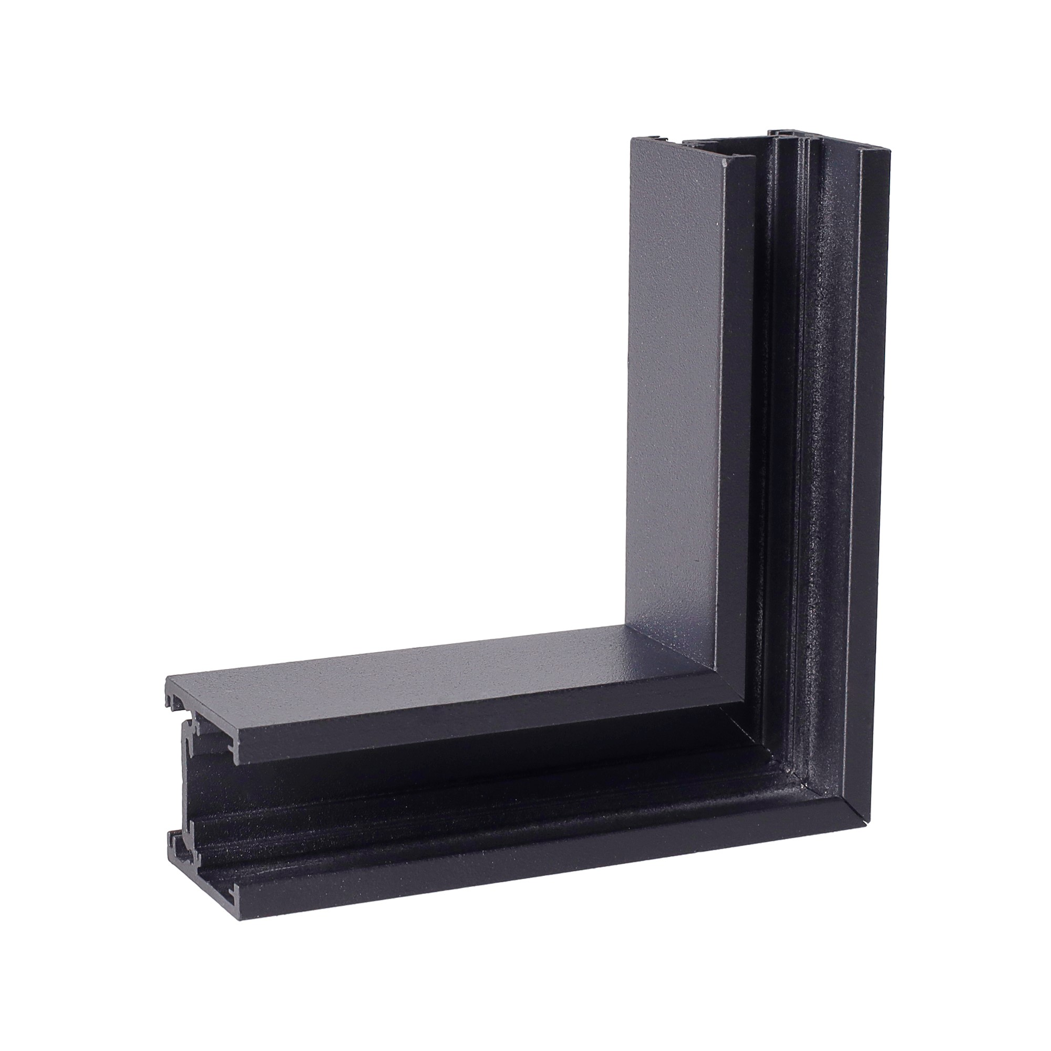 | Kątownik 90. płytki. Montaż na sufit lub ścianę. Do szyn MT0011, MT0012 | Corner 90° for MT0011, MT0012 | 56.10 zł
MT0015 | MT0033 |  | Łącznik T głęboki ściana/sufit. Do szyn MT0001, MT0002 | 11 | 150.41 zł
MT0016 | MT0034 |  | Łącznik T do szyn podtynkowych. Montaż na sufit lub ścianę. Do szyn MT0006, MT0007 | T-shape corner for MT0006, MT0007 | 150.41 zł
MT0017 | MT0032 |  | Łącznik T płytki -ściana/sufit. Do szyn MT0011, MT0012 | T-shape corner for MT0011, MT0012 | 150.41 zł
MT0036 | MT0037 |  | SZYNA NATYNKOWA GŁĘBOKA ŁUK | ROUND CONNECTOR FOR MT0001/MT0002 MT0018/MT0019 | 195.12 zł

Akcesoria
KOD |  |  |  | DESCRIPTION | OPIS | CENA NETTO ZŁ
BLACK | WHITE
MA0001 | MA0018 |  |  | Power supply for track when used external driver MA0007 | Zasilanie szyny przy użyciu zasilacza zewnętrznego MA0007 | 27.64 zł
MA0002 | MA0019 |  |  | internal track connector | Łącznie zasilania pomędzy dwoma szynami | 30.89 zł
MA0003 | MA0020 |  |  | flexible internal track connector | Łączenie zasilania pomiędzy dwoma szynami, gdy użyty jest kątownik | 34.15 zł
MA0008 | MA0024 | 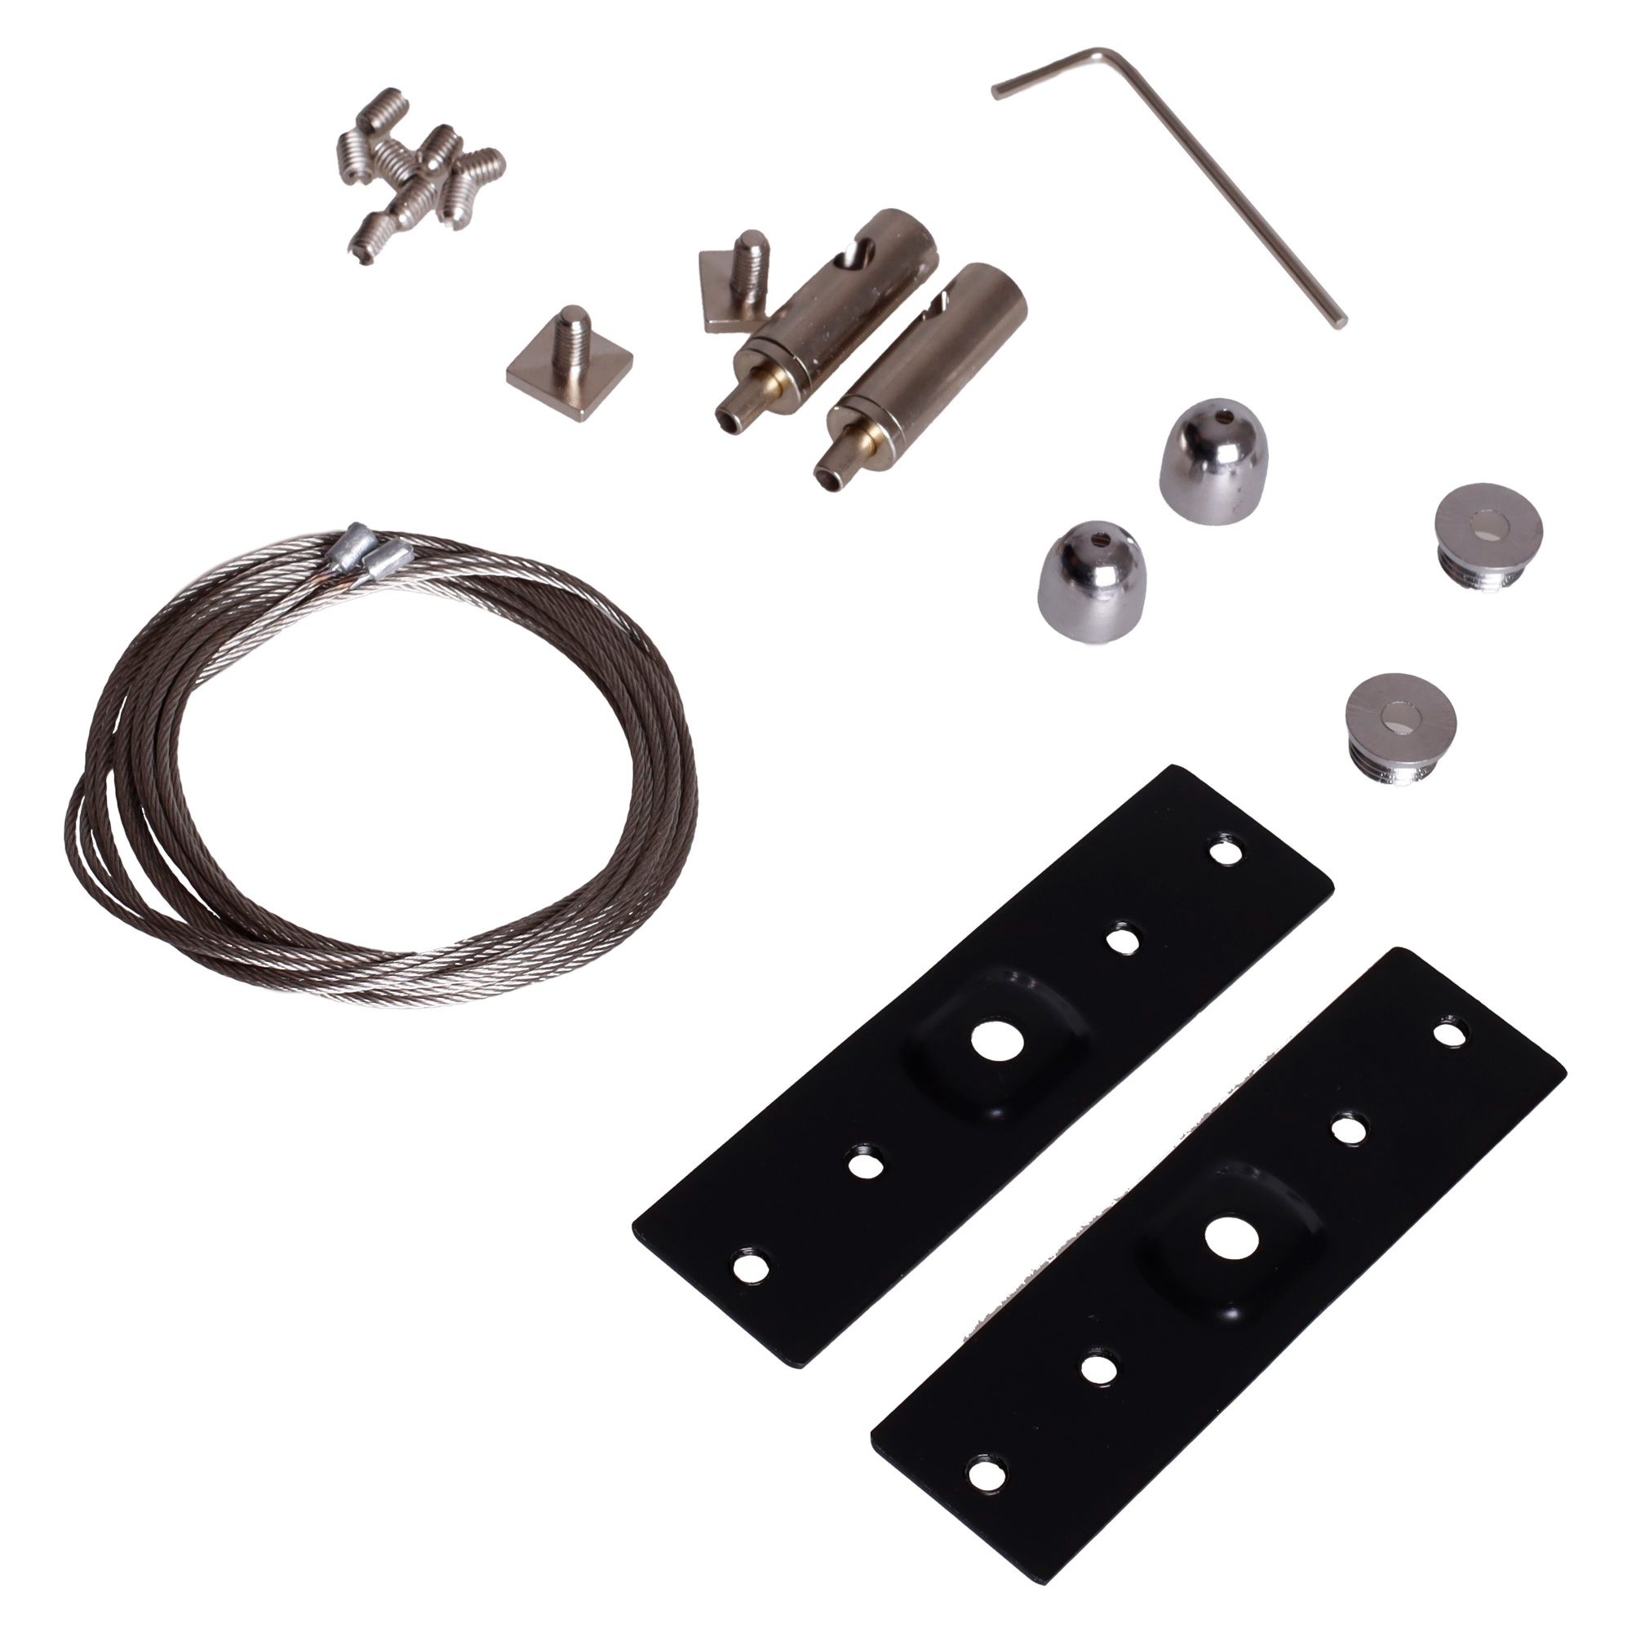 |  | Pendant kit for MT0001, MT0002, MT0011, MT0012 | Zestaw linek do powieszenia szyn natynkowych MT0001, MT0002, MT0011, MT0012 | 24.39 zł
MA0009 | MA0025 | 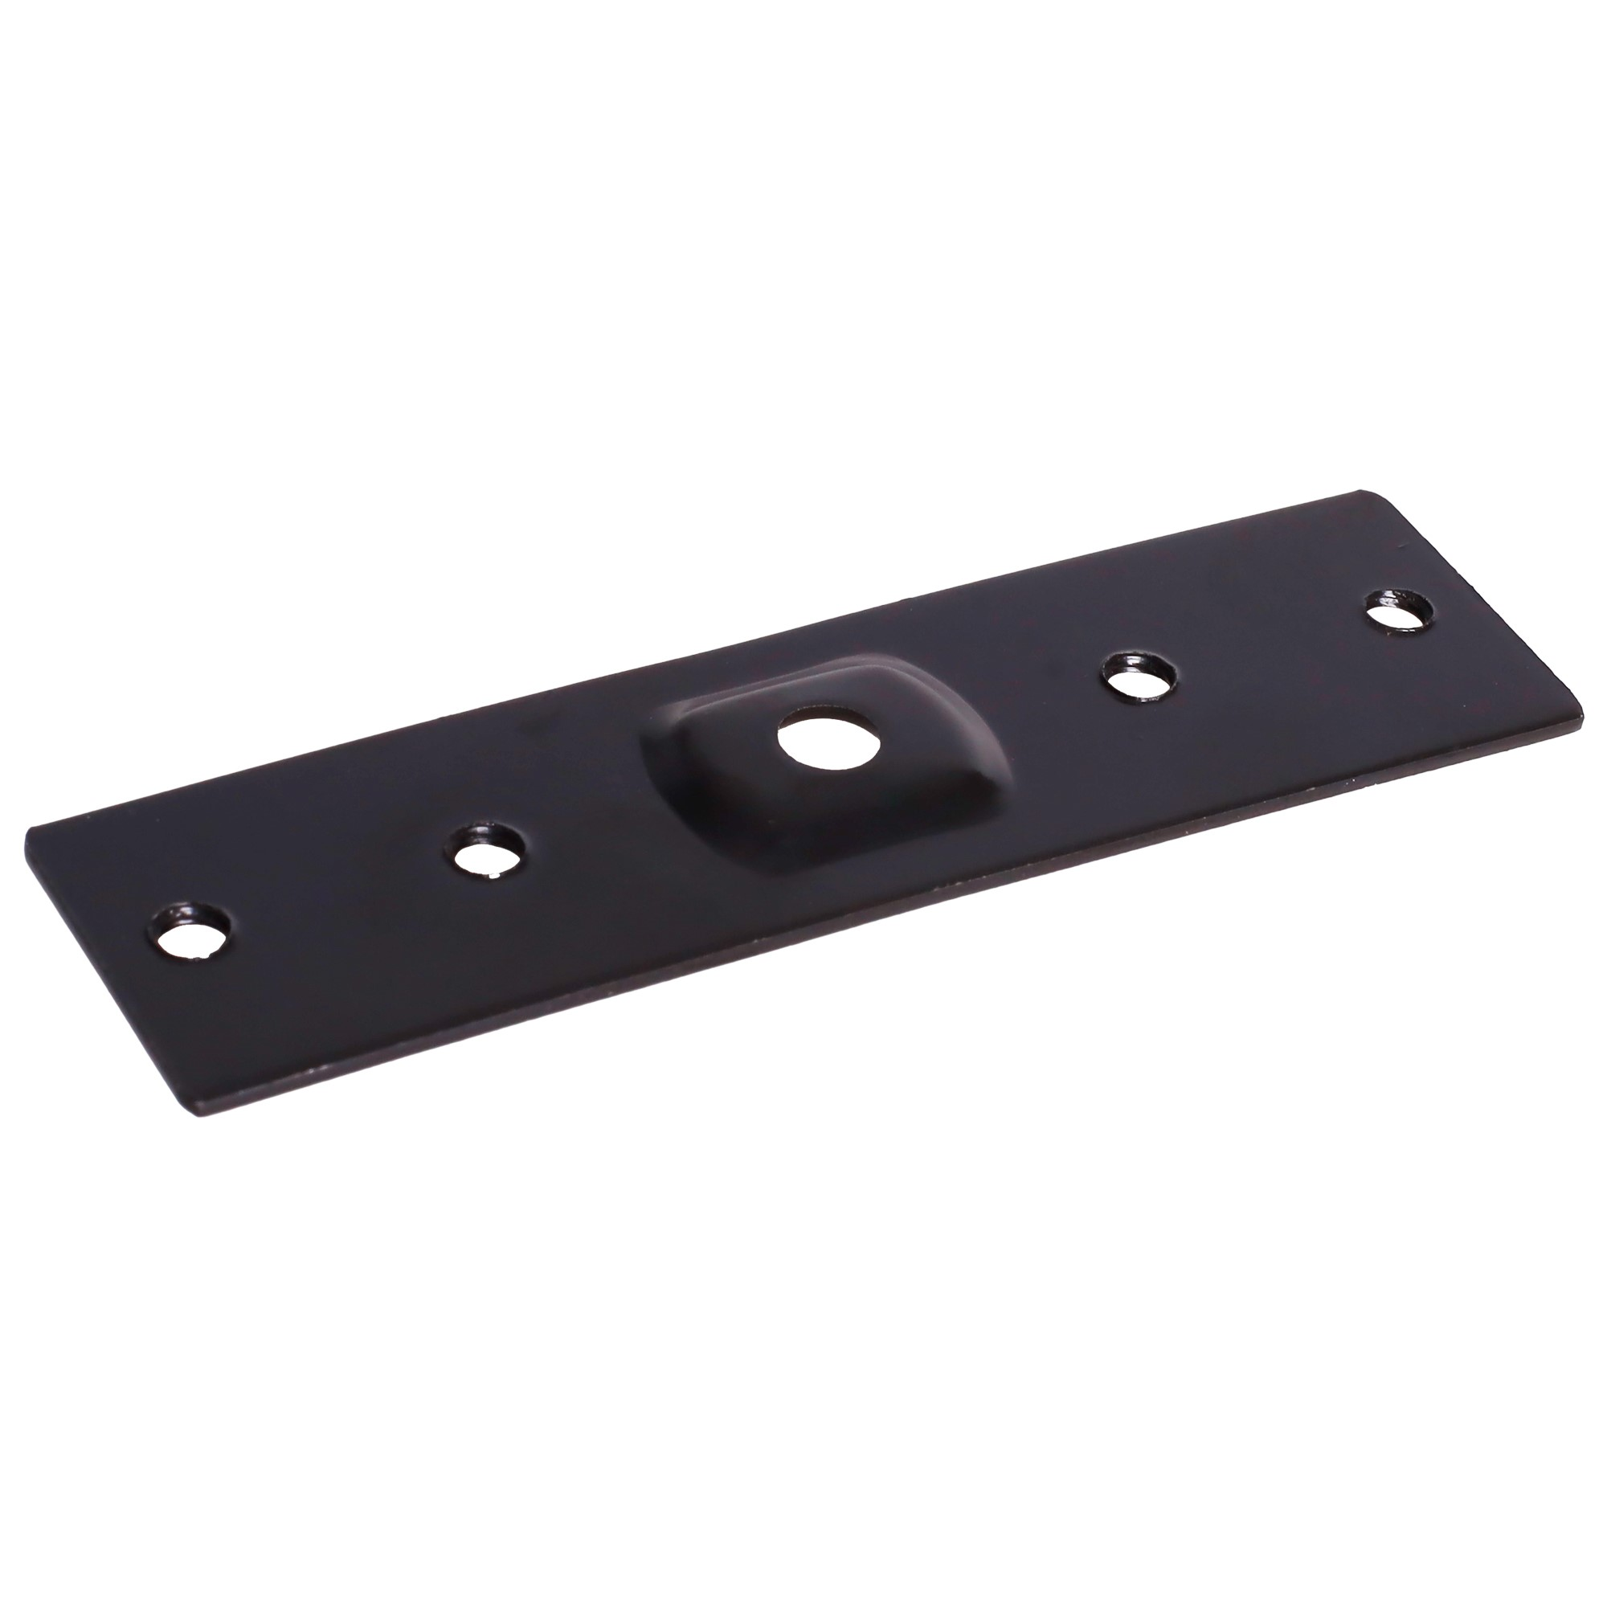 |  | Track connector MT0001, MT0002, MT0011, MT0012 | Do łączenia szyna + szyna (1 sztuka) MT0001, MT0002, MT0011, MT0012 | 10.57 zł
MA0010 | MA0026 |  |  | Canopy for external power supply | Podsufitka | 19.51 zł
MA0011 | MA0027 |  |  | End cup for MT0006, MT0007, MT0023, MT0024 | Zaślepka końcowa do szyn wpuszczanych MT0006, MT0007, MT0023, MT0024 | 1.63 zł
MA0012 | MA0028 |  |  | End cup forMT0001, MT0002 | Zaślepka końcowa do szyn natynkowych głębokich MT0001, MT0002 | 1.63 zł
MA0013 | MA0029 |  |  | Connector for recessed track and recessed corners 4 pcs need for track and corner connection - only for tracks MT0006, MT0007 | Łącznie kątownika wpuszczanego z szyną wpuszczaną. Trzeba użyć 4 sztuk. Łączenie szyna+szyna trzeba użyć 2 sztuk. Dotyczy tylko szyn MT0006, MT0007 | 5.28 zł
MA0014 |  |  |  | Gate ZIGBEE-BLUETOOTH - WIFI works with TUYA and Smart LIFE | Bramka ZIGBEE-BLUETOOTH Łączność WIFI Obsługuje aplikacje TUYA oraz Smart LIFE Złącze zasilające microUSB Niewielki rozmiar: 60x60x15mm | 200 zł
MA0015 |  |  |  | Panel kontrolny ZIGBEE/TUYA, Bramka, Hub, Wi-Fi, Bluetooth, Zigbee | Control Panel | Panel kontrolny | Bramka, Hub, Wi-Fi, Bluetooth, Zigbee | 427.00 zł | NIE PODLEGA RABATOWANIU SUGEROWANA cena detaliczna 527,64 netto/649 brutto
MA0016 | MT0035 |  |  | MT | Łączenie zasilania, gdy użyty jest łącznik mechaniczny T | 84.55 zł
MA0017 | MA0030 |  |  | End cup for MT0011, MT0012 | Zaślepka końcowa do szyn natynkowych MT0011, MT0012 | 1.63 zł
MA0035 |  |  |  | 10" PRO Touch Panel, Gateway, 2 Channels, Ethernet, RS485, Spotify, Alexa, Bluetooth, WiFi, ZigBee, TUYA | PANEL DOTYKOWY 10" PRO BRAMA | 1525.20 | NIE PODLEGA RABATOWANIU SUGEROWANA cena detaliczna 1625.20 netto/1999.00 brutto
MA0037 | MA0038 | Obraz |  | - moc: 20W - kolor: czarny - sposób montażu: szynowy. - długość: 89mm | Głośnik Bluetooth do szyn magnetycznych STANDARD 48VDC | 284.55 zł

MICRO11
 | Nazwa |  | Zdjęcie | Opis | Cena brutto | Cena netto | Cena Zigbee brutto | Cena Zigbee netto
 | BIAŁE |  |  |  | PLN | PLN | PLN | PLN
NT0001 | NT9001 | MAXLIGHT NT0001 Szynoprzewód micro czarny wpuszczany KG 1mb |  | Szerokość 49,5mm Wysokość 14,25mm | 128 zł | 104.07 zł
NT0002 | NT9002 | MAXLIGHT NT0002 Szynoprzewód micro czarny wpuszczany KG 2mb |  | Szerokość 49,5mm Wysokość 14,25mm | 256 zł | 208.13 zł
NT0003 | NT9003 | MAXLIGHT NT0003 Szynoprzewód micro czarny wpuszczany KG kąt90 |  | Łącznik płaski Długość 40mm x 40mm | 64 zł | 52.03 zł
NT0004 | NT9004 | MAXLIGHT NT0004 Szynoprzewód micro czarny wpuszczany KG kąt boczny wewnętrzny |  | Łącznik narożnika Długość 40mm x 40mm | 64 zł | 52.03 zł
NT0005 | NT9005 | MAXLIGHT NT0005 Szynoprzewód micro czarny wpuszczany KG kąt boczny zewnętrzny |  | Łącznik zewnętrzny Długość 40mm x 40mm | 64 zł | 52.03 zł
NT0006 | NT9006 | MAXLIGHT NT0006 Szynoprzewód micro czarny natynkowy 1mb |  | Szerokość 19,5mm Wysokość 12mm | 128 zł | 104.07 zł
NT0007 | NT9007 | MAXLIGHT NT0007 Szynoprzewód micro czarny natynkowy 2mb |  | Szerokość 19,5mm Wysokość 12mm | 256 zł | 208.13 zł
NT0008 | NT9008 | MAXLIGHT NT0008 Szynoprzewód micro czarny natynkowy kąt90 |  | Łącznik płaski Długość 40mm x 40mm | 64 zł | 52.03 zł
NT0009 | NT9009 | MAXLIGHT NT0009 Szynoprzewód micro czarny natynkowy kąt boczny wewnętrzny |  | Łącznik narożnika Długość 40mm x 40mm | 64 zł | 52.03 zł
NT0010 | NT9010 | MAXLIGHT NT0010 Szynoprzewód micro czarny natynkowy kąt boczny zewnętrzny |  | Łącznik zewnętrzny Długość 40mm x 40mm | 64 zł | 52.03 zł
NT0011 | NT9011 | MAXLIGHT NT0011 Szynoprzewód micro czarny wpuszczany sprężynowy 1mb |  | Szerokość 25,5mm Wysokość 14,25mm | 128 zł | 104.07 zł
NT0012 | NT9012 | MAXLIGHT NT0012 Szynoprzewód micro czarny wpuszczany sprężynowy 2mb |  | Szerokość 25,5mm Wysokość 14,25mm | 264 zł | 214.63 zł
NT0013 | NT9013 | MAXLIGHT NT0013 Szynoprzewód micro czarny wpuszczany sprężynowy kąt90 |  | Łącznik płaski Długość 40mm x 40mm | 64 zł | 52.03 zł
NT0014 | NT9014 | MAXLIGHT NT0014 Szynoprzewód micro czarny wpuszczany sprężynowy kąt boczny wewnętrzny |  | Łącznik narożnika Długość 40mm x 40mm | 64 zł | 52.03 zł
NT0015 | NT9014 | MAXLIGHT NT0015 Szynoprzewód micro czarny wpuszczany sprężynowy kąt boczny zewnętrzny |  | Łącznik zewnętrzny Długość 40mm x 40mm | 64 zł | 52.03 zł
N0001N N0001Z | N9001N N9001Z | MAXLIGHT N0001N N0001Z micro reflektor 5W Czarny On-Off |  | 146mm 3000K CRI90 4W 28° 337lm | 192 zł | 156.10 zł | 384 zł | 312.20 zł
N0002N N0002Z | N9002N N9002Z | MAXLIGHT N0002N N0002Z micro reflektor 10W Czarny On-Off |  | 146mm 3000K CRI90 10W 25° 711lm | 230 zł | 186.99 zł | 422 zł | 343.09 zł
N0003N N0003Z | N9003N N9003Z | MAXLIGHT N0003N N0003Z micro raster 12W Czarny Obrotowy On-Off |  | 230mm 3000K CRI90 9W 27° 745lm | 192 zł | 156.10 zł | 384 zł | 312.20 zł
N0004N N0004Z | N9004N N9004Z | MAXLIGHT N0004N N0004Z micro raster 18W Czarny On-Off |  | 345mm 3000K CRI90 18W 27° 1473lm | 243 zł | 197.56 zł | 435 zł | 353.66 zł
N0005N N0005Z | N9005N N9005Z | MAXLIGHT N0005N N0005Z micro raster 12W Czarny Łamany On-Off |  | 230mm 3000K CRI90 12W 26° 953lm | 275 zł | 223.58 zł | 467 zł | 379.67 zł
N0006N N0006Z | N9006N N9006Z | MAXLIGHT N0006N N0006Z micro Linia 12W Czarny Obrotowa On-Off |  | 230mm 3000K CRI90 11W 110° 368lm | 186 zł | 151.22 zł | 378 zł | 307.32 zł
N0007N N0007Z | N9007N N9007Z | MAXLIGHT N0007N N0007Z micro Linia 18W Czarny Obrotowa On-Off |  | 345mm 3000K CRI90 18W 110° 583lm | 237 zł | 192.68 zł | 429 zł | 348.78 zł
N0008N | N9008N | MAXLIGHT N0008N micro Linia 12W Czarny Płaska On-Off |  | 300mm 3000K CRI90 6W 116° 262lm | 115 zł | 93.50 zł | niedostępne | niedostępne
N0009N | N9009N | MAXLIGHT N0009N micro Raster 12W Czarny Płaski On-Off |  | 300mm 3000K CRI90 6W 69° 198lm | 166 zł | 134.96 zł | niedostępne | niedostępne
N0010N N0010Z | N9010N N9010Z | MAXLIGHT N0010N N0010Z micro Oczko 5W Czarne On-Off |  | 146mm 3000K CRI90 4W 29° 351lm | 211 zł | 171.54 zł | 403 zł | 327.64 zł
N0011N N0011Z | N9011N N9011Z | MAXLIGHT N0011N N0011Z micro Plafon 12W Czarny okrągły On-Off |  | 146mm 3000K CRI90 12W 117° 661lm | 211 zł | 171.54 zł | 403 zł | 327.64 zł
N0012N N0012Z |  | MAXLIGHT N0012N N0012Z micro Raster 12W Czarny okrągły On-Off |  | 146mm 3000K CRI90 16W 29° 1125lm | 215 zł | 174.80 zł | 407 zł | 330.89 zł
N0013N N0013Z |  | MAXLIGHT N0013N N0013Z micro Raster 12W Czarny kwadrat On-Off |  | 146mm 3000K CRI90 12W 25° 954lm | 215 zł | 174.80 zł | 407 zł | 330.89 zł
NA0001 | NA9001 | MAXLIGHT NA0001 micro Końcówka zasilająca zasilacza zewnętrznego |  | 120mm do zasilacza NA0008 (100W) lub MA0007 (200W) | 40 zł | 32.52 zł
NA0002 | NA9002 | MAXLIGHT NA0002 micro łącznik elektryczny prosty |  | 100mm + 100mm | 67 zł | 54.47 zł
NA0003 | NA9003 | MAXLIGHT NA0003 micro łącznik elektryczny kąt90 |  | 111mm x 111mm | 67 zł | 54.47 zł
NA0004 | NA9004 | MAXLIGHT NA0004 micro łącznik elektryczny kąt boczny wewnętrzny |  | Łącznik narożnika 110mm x 110mm | 67 zł | 54.47 zł
NA0005 | NA9005 | MAXLIGHT NA0005 micro łącznik elektryczny kąt boczny zewnętrzny |  | Łącznik zewnętrzny 110mm x 110mm | 67 zł | 54.47 zł
NA0006 | NA9006 | MAXLIGHT NA0006 micro zasilacz doszynowy 100W |  | 235mm, wystaje z szyny h31mm | 216 zł | 175.61 zł
NA0007 | NA9007 | MAXLIGHT NA0007 micro zasilacz doszynowy 150W |  | 305mm, wystaje z szyny h31mm | 280 zł | 227.64 zł
NA0008 | NA0008 | MAXLIGHT NA0008 Zasilacz zewnętrzny 48V 100W |  | 123mm x 97mm x 30mm | 288 zł | 234.15 zł
MA0007 | MA0007 | MAXLIGHT MA0007 Zasilacz zewnętrzny 48V 200W |  |  | 440 zł | 357.72 zł
NA0013 |  | Łączenie mechaniczne szyn podtynkowych MICRO11 SZYNA+SZYNA |  |  | 7 zł | 5.69 zł

Smart Life Control Panel

Jeśli interesuje Cię zakup produktów Smart Home to pamiętaj, że bramka sieciowa Zigbee Smart Home to centralny element sterujący produktami z ZIGBEE\TUYA.

Cechy / filtry |  | Dane techniczne
Bluetooth | Tak | Wejście | 100 - 240 VAC
Długość przekątnej ekranu | 10.2 |  | 50/60 Hz
Głębokość produktu | 86 | Prąd znamionowy | 74 mA
Kolor produktu | Czarny | Łączność bezprzewodowa | Wi-Fi
Liczba rdzeni procesora | 4 |  | Bluetooth
Materiał obudowy | Plastik |  | Zigbee
Pojemność dysku | 0.256 | Wyświetlacz | 4 cale
Pojemność pamięci RAM | 0.256 |  | 480 x 480 pikseli
Producent procesora | ARM |  | Dotykowy
Przewodowa sieć LAN | Nie | System | Dedykowany system IoT oparty na Linuxie
Standardy Wi- Fi | 802.11b, 802.11g, Wi-Fi 4 (802.11n) 2.4GHz | Mikrofon | Tak
Sterowniki głosu | Tak | Głośnik | Tak
Szerokość produktu | 86 | Sterowanie głosowe | Tak
Taktowanie procesora | 1.5 |  | Amazon Alexa
Technologia łączności | Przewodowa | Procesor | 4 rdzeniowy ARM Cortex™-A35 1.5 GHz
Typ kontroli | Dotyk | Pamięć RAM | 256 MB
Typ wyświetlacza | LCD | Pamięć wewnętrzna | 256 MB
Wbudowany wyświetlacz | Tak | Waga | 198 g
Wi-Fi | Tak | Temperatura robocza | 0 °C ~ 40 °C
Wysokość produktu | 36.2 | Wilgotność robocza | 5% ~ 90% RH, bez kondensacji
Zainstalowany system operacyjny | Linux | Wymiary | 86 x 86 x 10,5 mm (bez bazy)
Zakres temperatur (eksploatacja) | 0 - 40 |  | 86 x 86 x 36,2 mm (z bazą)
Zakres wilgotności względnej | 32994 | Zawartość opakowania | Panel kontrolny x1
Zasilacz sieciowy | Nie |  | Instrukcja x1
ZigBee | Tak |  | Śruby x2

Gate ZIGBEE-BLUETOOTH - WIF
Jeśli interesuje Cię zakup produktów Smart Home to pamiętaj, że bramka sieciowa Zigbee Smart Home to centralny element sterujący produktami z ZIGBEE\TUYA.
 

Specyfikacja techniczna bramki ZigBee: Częstotliwość: 2.4GHz, standard 802.15.4 Bramka posiada wbudowane anteny ZigBee, BLE i WiFi Sieć WiFi: 2.4GHz Diody LED informujące o zasilaniu i stanie urządzenia Zasilanie: 5V poprzez złącze microUSB Wymiary: 60x60x15mm

Co to jest Zigbee 3.0? Protokół Zigbee 3.0 to nowoczesna technologia komunikacyjna stosowana w urządzeniach automatyki domowej. Jest on oparty na standardzie IEEE 802.15.4 i wykorzystuje sieć typu mesh, co umożliwia tworzenie sieci bezprzewodowych pokrywających duże obszary. Protokół Zigbee 3.0 pozwala na szybką i niezawodną komunikację pomiędzy urządzeniami oraz zapewnia dużą wydajność energetyczną, co jest szczególnie ważne w przypadku urządzeń działających na bateriach. Co więcej, protokół Zigbee 3.0 jest kompatybilny z popularnymi systemami smart home, takimi jak Amazon Alexa czy Google Home, co umożliwia zdalną kontrolę urządzeń za pomocą głosu. Protokół Zigbee 3.0 jest również bardziej wydajny i bezpieczny niż poprzednie wersje, co sprawia, że jest on idealnym rozwiązaniem do automatyzacji domu.
Jeśli interesuje Cię zakup produktów Smart Home to pamiętaj, że bramka sieciowa Zigbee Smart Home to centralny element sterujący produktami z ZIGBEE\TUYA.

